HPS
HARGA Bill Of Quantity (BOQ)
Pengadaan Belanja Pekerjaan Jasa Konsultan DED Pembangunan Gedung Sarpras

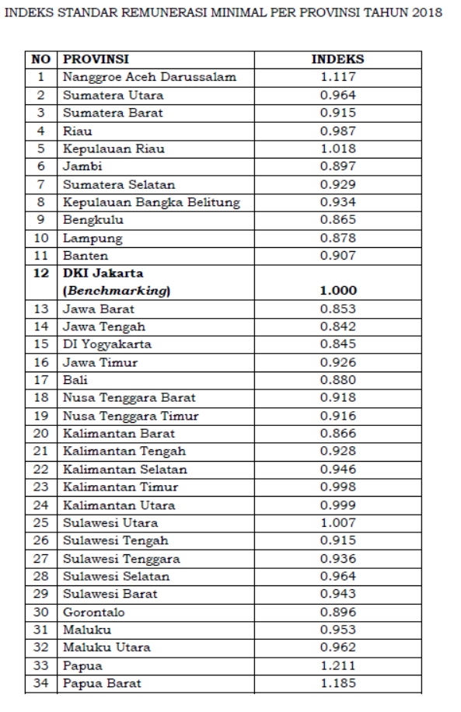
NO. | URAIAN |  | SPESIFIKASI | VOLUME |  |  | WAKTU KEGIATAN (BULAN) | INDEKS PROVINSI | HARGA SATUAN (Rp) | JUMLAH HARGA (Rp)
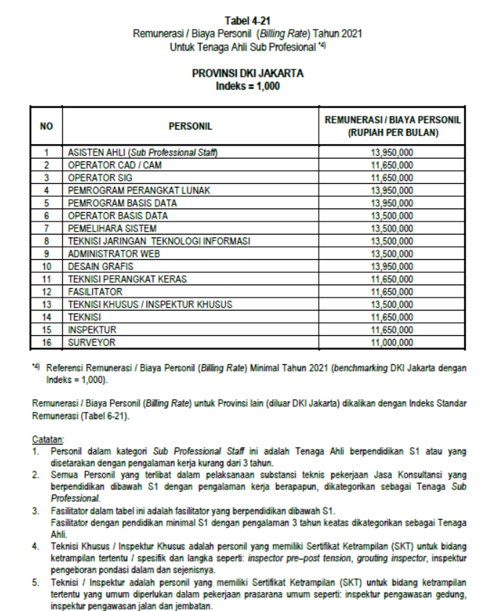
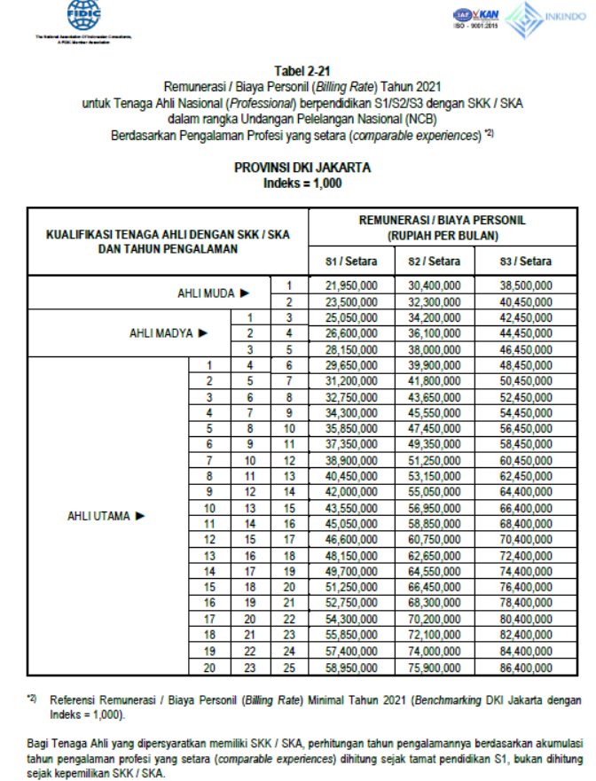
I | Biaya Langsung Personil
A. |  | TENAGA AHLI |  | Int/ Koef | Qty
1 |  | Team Leader | S1 Arsitektur, SKK Ahli Madya Arsitektur, pengalaman minimal 3 tahun | 1 | 1 | OB | 1 | 0.89 |  | -
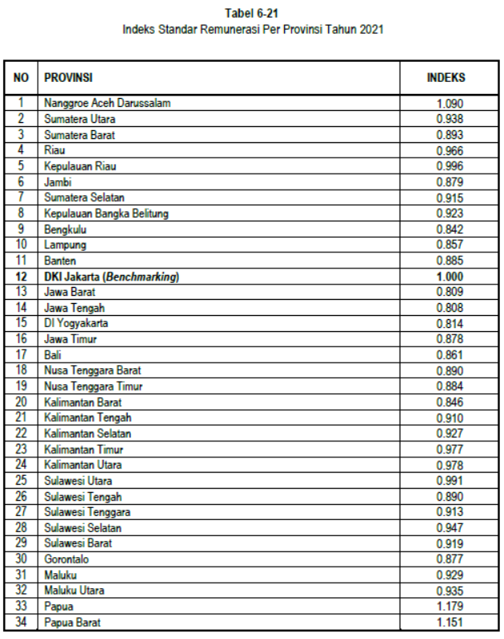
2 |  | Tenaga Ahli Struktur | S1 Teknik Sipil - SKK Ahli Madya Teknik Bangunan Gedung, pengalaman minimal 3 tahun | 1 | 1 | OB | 1 | 0.89 |  | -
3 |  | Tenaga Ahli Cost Estimator/Quantity Surveyor | S1 Teknik Sipil - SKA Ahli Madya Quantity Surveyor, pengalaman minimal 3 tahun | 1 | 1 | OB | 1 | 0.89 |  | -

C |  | TENAGA PENDUKUNG
1 |  | Drafter | D3 Teknik Sipil/ Arsitektur Pengalaman 3 tahun | 2 | 1 | OB | 1 | 0.890 |  | -
2 |  | Operator Komputer | SMK pengalaman 3 tahun | 1 | 1 | OB | 1 | 0.890 |  | -
3 |  | Administrasi | D3 pengalaman 3 tahun | 1 | 1 | OB | 1 | 0.890 |  | -
4 |  | Estimator | D3 pengalaman 3 tahun | 1 | 1 | OB | 1 | 0.890 |  | -
5 |  | Surveyor | D3 Teknik Sipil/ Geodesi Pengalaman 3 tahun | 2 | 1 | OB | 1 | 0.890 |  | -
 |  |  |  |  |  |  |  |  | Sub Total I | -
II | BIAYA LANGSUNG NON PERSONIL
D |  | Biaya Laporan
1 |  | Gambar Perencanaan (Format A3) |  |  | 2 | eks |  |  |  | -
2 |  | Buku Laporan RAB (Format A4) |  |  | 2 | eks |  |  |  | -
3 |  | Buku Laporan BQ (Format A4) |  |  | 2 | eks |  |  |  | -
4 |  | Buku Laporan RKS (Format A4) |  |  | 2 | eks |  |  |  | -
5 |  | Flash Disk (FD) 16 GB (berisi semua dokumen hasil perencanaan/kerja konsultan) |  |  | 1 | set |  |  |  | -
 |  |  |  |  |  |  |  |  | SubTotal II | -
 |  |  |  |  |  |  |  |  | Jumlah | -
 |  |  |  |  |  |  |  |  | PPN 11% | -
 |  |  |  |  |  |  |  |  | TOTAL | -
 |  |  |  |  |  |  |  |  | PEMBULATAN | -

